2023_04_data
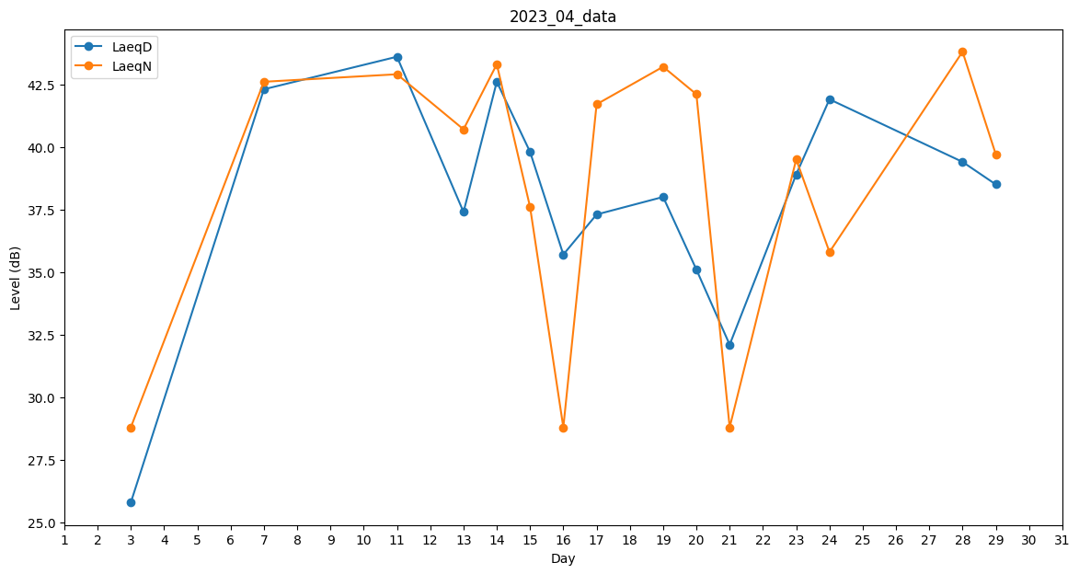
Day | LaeqD | LaeqN
1 | 0 | 0
2 | 0 | 0
3 | 25.8 | 28.8
4 | 0 | 0
5 | 0 | 41.3
6 | 0 | 0
7 | 42.3 | 42.6
8 | 37.6 | 0
9 | 0 | 0
10 | 0 | 41.4
11 | 43.6 | 42.9
12 | 0 | 0
13 | 37.4 | 40.7
14 | 42.6 | 43.3
15 | 39.8 | 37.6
16 | 35.7 | 28.8
17 | 37.3 | 41.7
18 | 0 | 0
19 | 38 | 43.2
20 | 35.1 | 42.1
21 | 32.1 | 28.8
22 | 30.3 | 0
23 | 38.9 | 39.5
24 | 41.9 | 35.8
25 | 0 | 0
26 | 0 | 0
27 | 0 | 30.9
28 | 39.4 | 43.8
29 | 38.5 | 39.7
30 | 25.8 | 0

